关系图
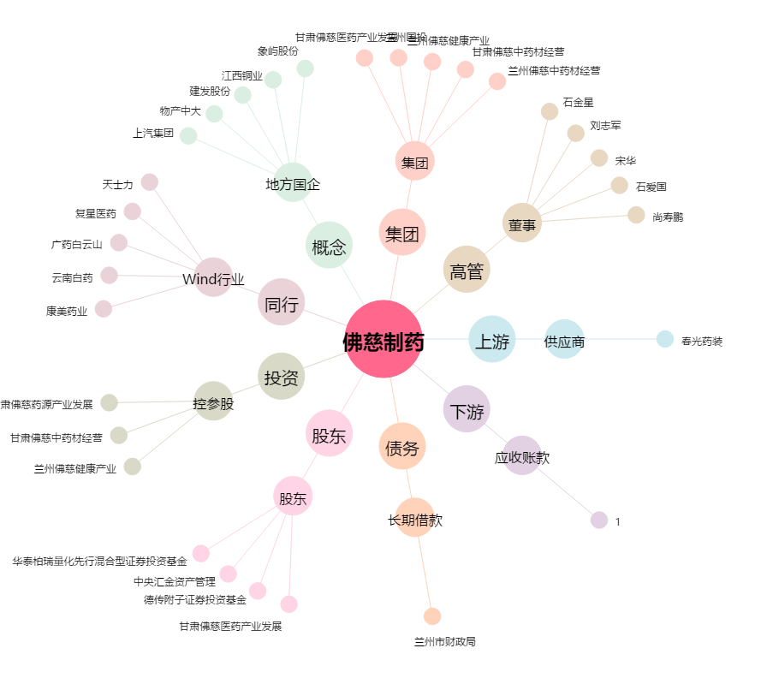
佛慈制药[002644.SZ] - 关系概览图

